起案書
研究起案書（NCPT用）
Nidec Confidential
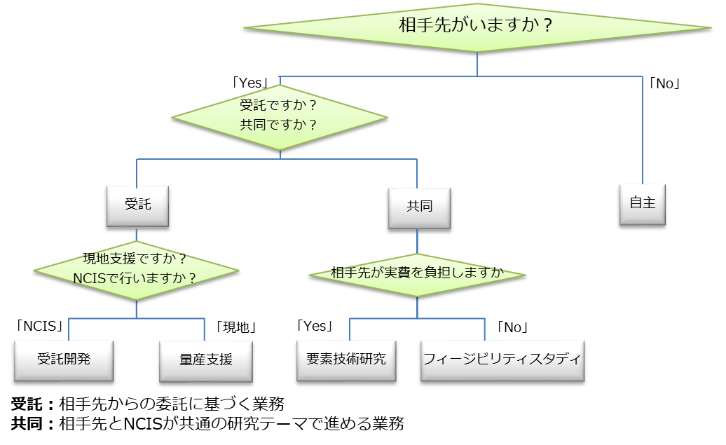
 |  |  |  |  |  |  |  |  |  |  |  |  |  |  |  | 起案日： |  | 2023-11-15
 |  |  |  |  |  | 所長 |  | 副所長 | 部長 | GL/TL |  | 担当者 |  | 部署名 担当者名
 |  |  |  |  |  |  |  |  |  |  |  |  |  | 起案者 |  |  |  | NCPT AM 北村
 |  |  |  |  |  |  |  |  |  |  |  |  |  | その他担当者
 |  |  |  |  |  |  |  |  |  |  |  |  |  | GL/TL |  |  |  | NCPT AM 生田目
件名 |  | 簡単な移載の自動化をノーコードで実現する ロボット動作プログラム作成ツールの開発 |  |  |  |  |  |  |  |  |  |  |  | 分類・案件内容 |  |  |  |  |  |  | 該当に〇
 |  |  |  |  |  |  |  |  |  |  |  |  |  | 受託 |  |  | 受託開発
 |  |  |  |  |  |  |  |  |  |  |  |  |  |  |  |  | 量産支援
 |  |  |  |  |  |  |  |  |  |  |  |  |  | 共同 |  |  | 要素技術研究
 |  |  |  |  |  |  |  |  |  |  |  |  |  |  |  |  | フィージビリティスタディ
 |  |  |  |  |  |  |  |  |  |  |  |  |  | 自主 |  |  | 自主テーマ・2ndテーマ |  |  |  | ◯
研究期間 |  |  |  |  | 2023年10月～2024年4月
研究・支援の目的
Nidecの工場では定点間のワーク移載、トレイ-装置間のワークの給排のような単純な移載作業が人手で行われているケースがまだ多く残されている。これら単純作業の自動化でも容易に進められない要因として、①設備ごとに異なるロボットメーカや構成に対応した動作プログラムの作成が都度必要であるとともに、②動作プログラム作成には高度な技能(学習時間：40時間以上)と多くの工数(実装時間：10時間以上)を要することが挙げられる。このうち本テーマでは②の解決を対象とし、自動化を確実に拡大させるために、プログラミング未経験者でも簡単にロボット動作プログラムを作成できるしくみを開発することを目的とする。（※①はフレキシブル生産システムで開発済みの共通制御技術を転用する）

研究・支援の概要（KPIを明記のこと）
【技術目標】 PLCを必要とするフレキシブル生産システムと異なり、ロボットにシングルボードコンピュータのみを組み合わせたシンプルな制御機器構成において行う簡単な移載動作を対象とし、ソースコードの記載を必要とせずに、マウス操作でロボット動作プログラムの作成を、ソフト初学者でも簡単に素早く実現可能とするツールを開発する。 ツール上では、下記の3種類のブロックを任意に組み合わせたロボット動作プログラムを出力可能とする。 1. ロボット移動(直線補間、PtoP) 2. IO操作(Input監視、Output制御) 3. ロジック(If, Switch, For) 【目標KPI】 開発したツールを用いて、4人のラダープログラミング未経験者が下記4つの内のいずれかのロボット動作を作成し、実際のロボットで1動作当たり、1時間以内（学習時間と実装時間を含める）で動作可能なことを確認する。（※全て吸着もしくは把持ハンドの動作、及びその動作判定を含む） 1. Pick:定点->Place:定点 2. Pick:定点->Place:トレイ 3. Pick:トレイ->Place:定点 4. Pick:トレイ->Place:トレイ

Nidecの工場では1点間の移載、トレイ-装置間の給排のような単純な移載作業が人手で行われている場合が多い。これら単純作業の自動化ですら容易に進まない原因として、"開発・導入・段取り替えが可能なソフト技術者の不足"が考えられる。そのため、プログラミング未経験者でもプログラム編集無しにロボット動作を作成できるシステムを開発する。 誰でも開発できるようにする 単純な移載の案件は多いので、一気に解決するには誰でも触れるツールが必要 工場の作業員レベルが設備毎に自工場に適した設備開発ツールがいる？ 設備開発
時期 |  |  |  | 内容
2023/10/E |  |  |  | システム構想完（仕様書作成）
2024/2/E |  |  |  | システム設計完
2024/4/M |  |  |  | ロボット動作プログラム作成ツール開発完/単体動作完
2024/4/E |  |  |  | ロボット動作プログラム作成ツール 性能検証完
 |  |  |  | （ソースコードの記載無しで4種の動作プログラムを作成してもらい、それぞれ正常に動作することを確認）

特許出願、特許調査スケジュール

研究成果
 |  |  | 特許 | 件 |  |  | 研究報告書 |  | 1 件 |  | 社外論文 |  | 件 |  | その他：（ |  |  |  |  |  |  | ）
成果物に関する知的財産権の帰属： |  |  |  |  |  |  |  |  |  |  |  |  |  | 補足事項：（ |  |  |  |  |  |  |  | ）
研究遂行上の特記事項、幹部指示 |  |  |  |  |  |  |  |  |  |  |  |  |  | 研究テーマNo. |  |  |  | 企画管理部印 |  | 完了確認印 | 所長印

 |  |  |  |  |  |  |  |  |  |  |  |  |  |  |  |  |  |  | / / |  | / /
【完了時起案者確認項目】
□ | 特許調査実施し、自社および他社の先行技術・先行文献を把握している |  |  |  |  |  |  |  |  |  |  |  |  |  |  |  |  |  |  |  |  | フォーマット改定日
□ | 知財部と連携の上、クリアランス(実施可否)調査を実施し、 必要であれば対策を講じている |  |  |  |  |  |  |  |  |  |  |  |  |  |  |  |  |  |  |  |  | 2023, 8.30
□ | 社外情報開示前に特許を出願している
【回覧ルート】
起案時：担当者→ＧL/TL→部門長→副所長→所長→企画管理（担当者が回覧すること）
完了時：完了報告書を作成→所長へ完了報告を実施後、所長印を押印

別紙
[別紙] 研究起案書
Nidec Confidential
 | 起案日 | 作成日を記載
受託側処置 詳細 及び、研究の計画等をを具体的に記載お願いします（任意）

〆
〆

完了報告書書き方例
情報資産区分
保存期間
日付
文書管理番号
４．結果
５．まとめ

工数記載タイトル（テーマNo.）

所属
要旨

１．背景
２．目的

参考文献

３．手法

